Sheet1
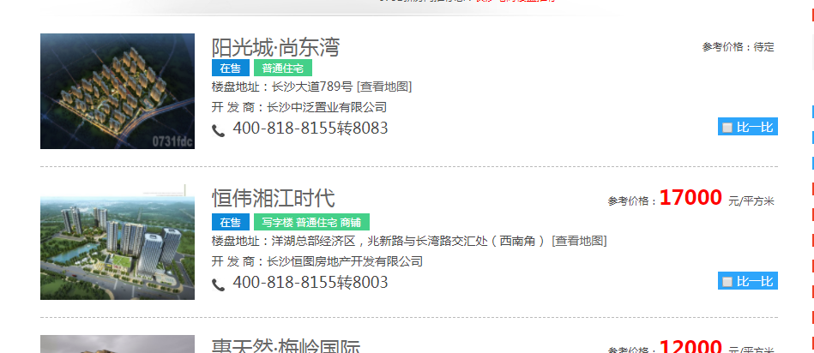
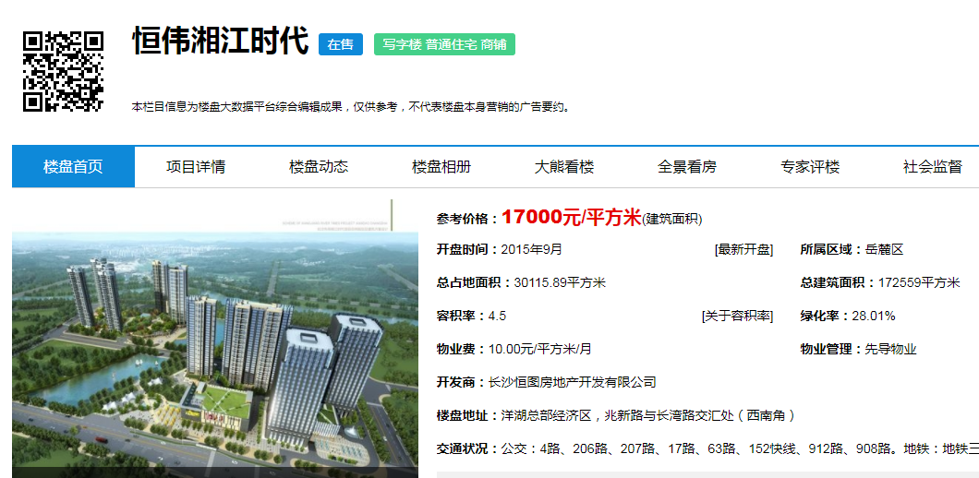
url | http://floor.0731fdc.com/search.php?ssqy=1&ssbkid=a&subway=a&zxzt=&price=&q=

序号 | 项目名称 | 所属区域 | 开盘时间 | 总占地面积 | 总建筑面积 | 容积率 | 绿化率 | 物业费 | 物业管理 | 开发商 | 楼盘地址 | 对应栋号 | 预售许可证号 | 发证日期 | 批准预售面积 | 国土证号 | 工程规划许可证号 | 用地规划许可证号 | 工程施工许可证 | 最新更新时间 | 户室号 | 楼层 | 房屋用途 | 房屋类型 | 装修状态 | 建筑面积 | 套内面积 | 分摊面积 | 销售状态
 | 恒伟湘江时代 | 岳麓区 | 2015年9月 | 30115.89平方米 | 172559平方米 | 4.5 | 28.01% | 10.00元/平方米/月 | 先导物业 | 长沙恒图房地产开发有限公司 | 洋湖总部经济区，兆新路与长湾路交汇处（西南角） | B栋 | XX15-0427 | 2015-12-15 | 10248 | 长国用（2014）第107396号 | 湘新建（2014）0108号 | 长先出（2014）0006号 | 430112201503180301 | 2017-09-20 | 409 | 4 | 商业 | 普通商品房 | 毛坯房 | 183.71 | 131.88 | 51.83 | 可售

